Vi phạm
Thời gian | Loại vi phạm | Lý do | Hình ảnh
2026-06-06 21:18:06 | Mask | Phát hiện thiếu: MASK | 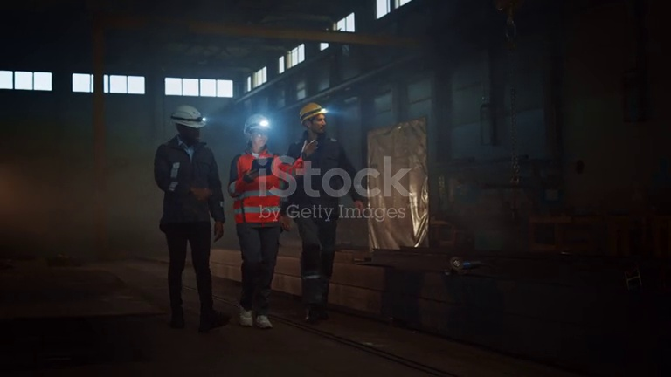
2026-06-06 21:18:12 | Mask | Phát hiện thiếu: MASK | 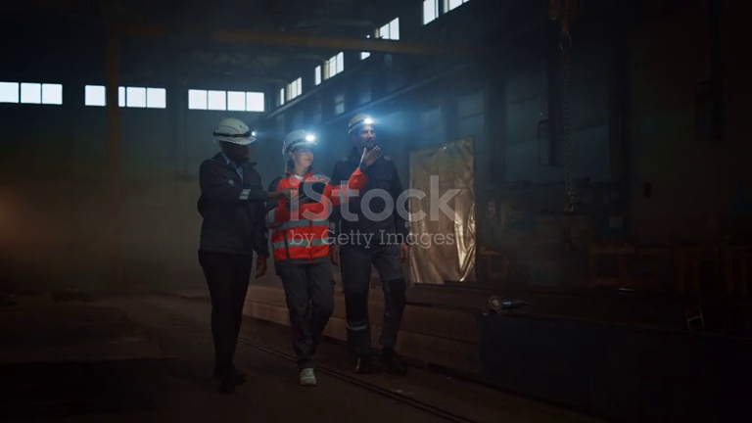
2026-06-06 21:18:17 | Mask | Phát hiện thiếu: MASK | 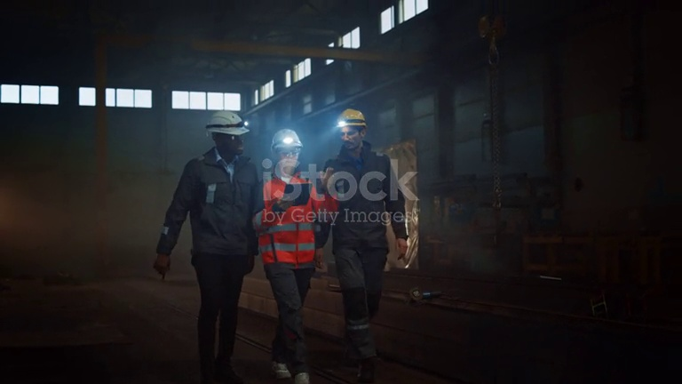
2026-06-06 21:18:22 | Mask | Phát hiện thiếu: MASK | 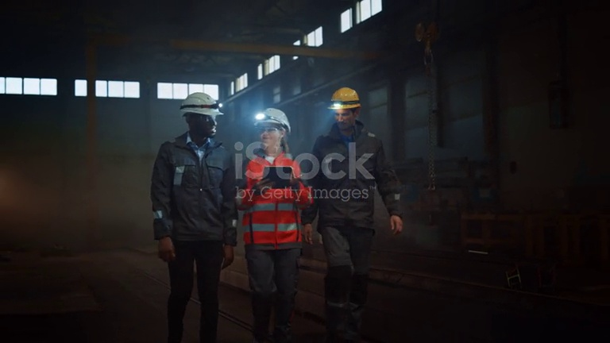
2026-06-06 21:18:28 |  | Phát hiện thiếu: | 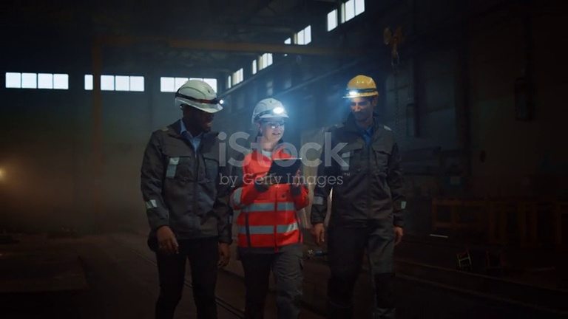
2026-06-06 21:18:33 |  | Phát hiện thiếu: | 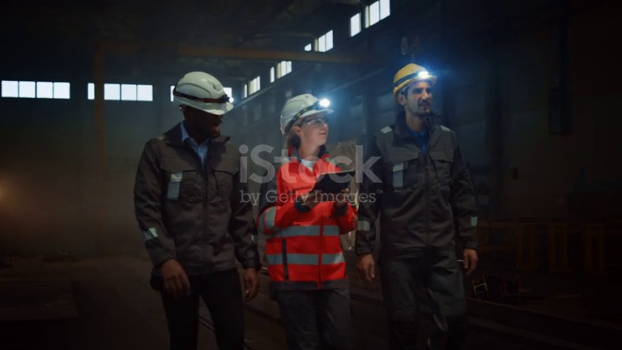
2026-06-06 21:18:47 |  | Phát hiện thiếu: | 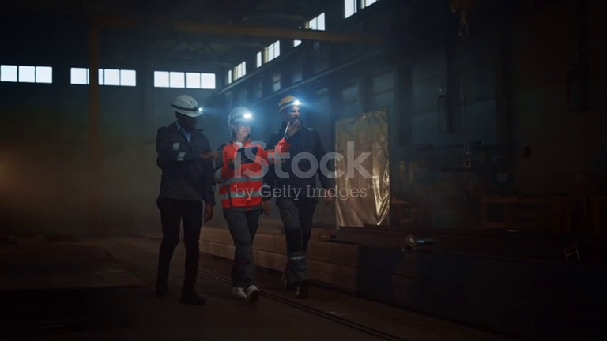
2026-06-06 21:20:25 | Hardhat, Safety Vest | Phát hiện thiếu: HARDHAT, SAFETY VEST | 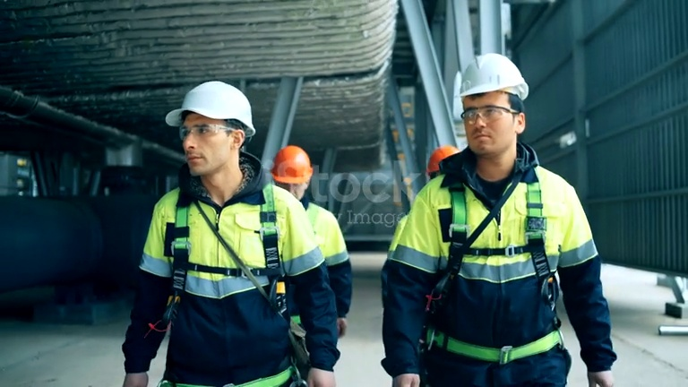
2026-06-06 21:21:10 | Mask | Phát hiện thiếu: MASK | 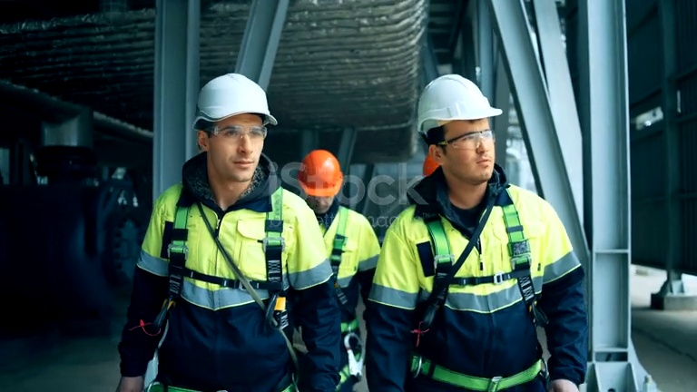
2026-06-06 21:21:15 | Hardhat, Mask | Phát hiện thiếu: HARDHAT, MASK | 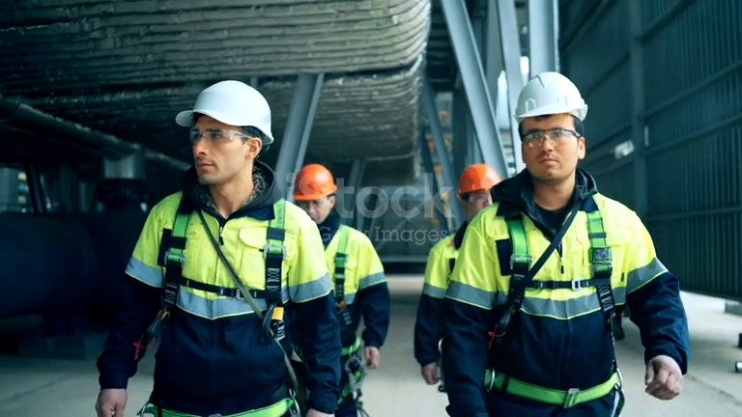
2026-06-06 21:21:31 | Hardhat, Safety Vest | Phát hiện thiếu: HARDHAT, SAFETY VEST | 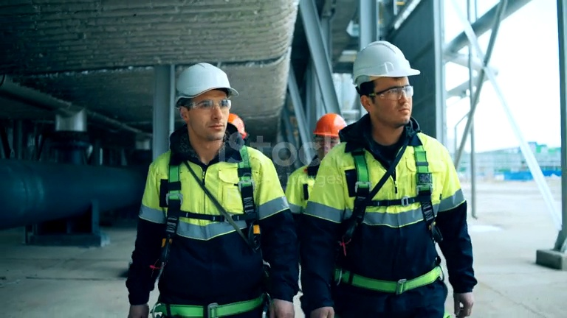
2026-06-06 21:23:18 |  | Phát hiện thiếu: | 